hodnotiaca komisia
 |  |  | 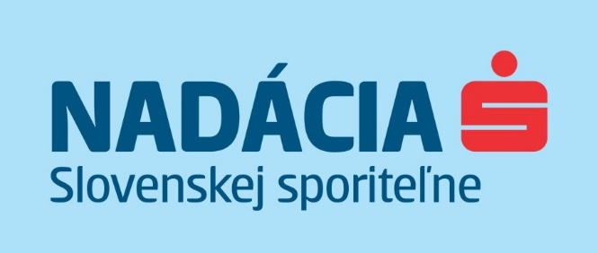

Hodnotiaca komisia zatvoreného grantového programu Bývanie pre budúcnosť s realizáciou v roku 2022

1 | Zdenka Polednáková | Dostupný domov, j. s. a.
2 | Barbara Henterová | správkyňa, Nadácia Slovenskej sporiteľne
3 | Pavla Mašková | špecialistka, Nadácia Slovenskej sporiteľne
4 | Lenka Križanová | špecialistka, Nadácia Slovenskej sporiteľne

